상품제안서
맞춤제작형 포토 면 에코백 - DTP전사 | 상품코드: S43903

 |  |  |  |  |  |  | 02-713-8555 | www.synergygift.co.kr
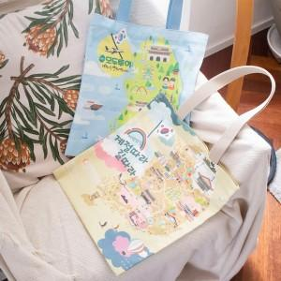 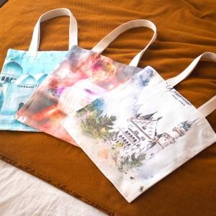 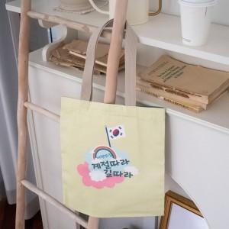

【상세/제작정보】 | <p>가방끈은 인쇄물을 가공하여 끈형태로 가공하여 별도 컬러칩이 없이 원하는 색상에 맞춰 자유롭게 제작 가능합니다.&nbsp;</p><p>&nbsp;</p>

【인쇄/포장옵션】 | DTP컬러전사 / OPP(비닐)

【공급단가】 | 수량 | 100~ | 300~ | 500~ | 1,000~ | 3,000~
*VAT별도 | 34*37 | 11,600원 | 11,070원 | 10,700원 | 10,500원 | 10,300원
 | 37*40 | 13,500원 | 12,910원 | 12,500원 | 12,200원 | 12,000원
 | 45*50 | 16,000원 | 15,370원 | 15,000원 | 14,600원 | 14,300원

【상품 URL】 | https://www.synergygift.co.kr:443/src/goods_detail.php?gdno=43903

